97 パートタイマーの賃金（男性）
97 パートタイマーの賃金（男性）

 | 時点 2024(R6)年（毎年）
 | 単位 円／時間 |  |  |  |  |  |  |  | 偏差値 |  | 47.6
順位 |  | 都道府県名 |  | 数 値 |  |  | 順位 | 都道府県名 |  | 数 値

 |  | 0 | 全 国 |  | 1,699 | 0.0 | 24 | ◎ | 千 葉 |  | 1,483
1 |  | 0 | 香 川 |  | 3,355 | 0.0 | 25 | 0 | 三 重 |  | 1,466
2 |  | 0 | 新 潟 |  | 3,118 | 0.0 | 26 | 0 | 山 梨 |  | 1,459
3 |  | 0 | 京 都 |  | 2,084 | 0.0 | 27 | 0 | 北海道 |  | 1,455
4 |  | 0 | 東 京 |  | 2,044 | 0.0 | 28 | 0 | 長 崎 |  | 1,451
5 |  | 0 | 佐 賀 |  | 1,971 | 0.0 | 29 | 0 | 大 分 |  | 1,422
6 |  | 0 | 鹿児島 |  | 1,882 | 0.0 | 30 | 0 | 福 岡 |  | 1,414
7 |  | 0 | 滋 賀 |  | 1,835 | 0.0 | 31 | 0 | 高 知 |  | 1,400
8 |  | 0 | 神奈川 |  | 1,773 | 0.0 | 32 | 0 | 青 森 |  | 1,391
9 |  | 0 | 愛 知 |  | 1,764 | 0.0 | 33 | 0 | 福 島 |  | 1,370
10 |  | 0 | 大 阪 |  | 1,727 | 0.0 | 34 | 0 | 山 形 |  | 1,350
11 |  | 0 | 茨 城 |  | 1,690 | 0.0 | 35 | 0 | 和歌山 |  | 1,343
12 |  | 0 | 岡 山 |  | 1,679 | 0.0 | 36 | 0 | 岐 阜 |  | 1,334
13 |  | 0 | 岩 手 |  | 1,623 | 0.0 | 37 | 0 | 愛 媛 |  | 1,319
14 |  | 0 | 埼 玉 |  | 1,619 | 0.0 | 38 | 0 | 鳥 取 |  | 1,312
15 |  | 0 | 栃 木 |  | 1,578 | 0.0 | 39 | 0 | 長 野 |  | 1,306
16 |  | 0 | 奈 良 |  | 1,569 | 0.0 | 40 | 0 | 山 口 |  | 1,290
17 |  | 0 | 広 島 |  | 1,563 | 0.0 | 41 | 0 | 沖 縄 |  | 1,285
18 |  | 0 | 群 馬 |  | 1,540 | 0.0 | 42 | 0 | 島 根 |  | 1,284
19 |  | 0 | 兵 庫 |  | 1,531 | 0.0 | 43 | 0 | 徳 島 |  | 1,273
20 |  | 0 | 静 岡 |  | 1,516 | 0.0 | 44 | 0 | 宮 城 |  | 1,258
21 |  | 0 | 富 山 |  | 1,515 | 0.0 | 45 | 0 | 宮 崎 |  | 1,253
22 |  | 0 | 福 井 |  | 1,511 | 0.0 | 46 | 0 | 秋 田 |  | 1,244
23 |  | 0 | 石 川 |  | 1,491 | 0.0 | 47 | 0 | 熊 本 |  | 1,234
パートタイマーの賃金 （男性）
北海道 | 1455
青 森 | 1391
岩 手 | 1623
宮 城 | 1258
秋 田 | 1244
山 形 | 1350
福 島 | 1370
茨 城 | 1690
栃 木 | 1578
群 馬 | 1540
埼 玉 | 1619
千 葉 | 1483
東 京 | 2044
神奈川 | 1773
新 潟 | 3118
富 山 | 1515
石 川 | 1491
福 井 | 1511
山 梨 | 1459
長 野 | 1306
岐 阜 | 1334
静 岡 | 1516
愛 知 | 1764
三 重 | 1466
滋 賀 | 1835
京 都 | 2084
大 阪 | 1727
兵 庫 | 1531
奈 良 | 1569
和歌山 | 1343
鳥 取 | 1312
島 根 | 1284
岡 山 | 1679
広 島 | 1563
山 口 | 1290
徳 島 | 1273
香 川 | 3355
愛 媛 | 1319
高 知 | 1400
福 岡 | 1414
佐 賀 | 1971
長 崎 | 1451
熊 本 | 1234
大 分 | 1422
宮 崎 | 1253
鹿児島 | 1882
沖 縄 | 1285

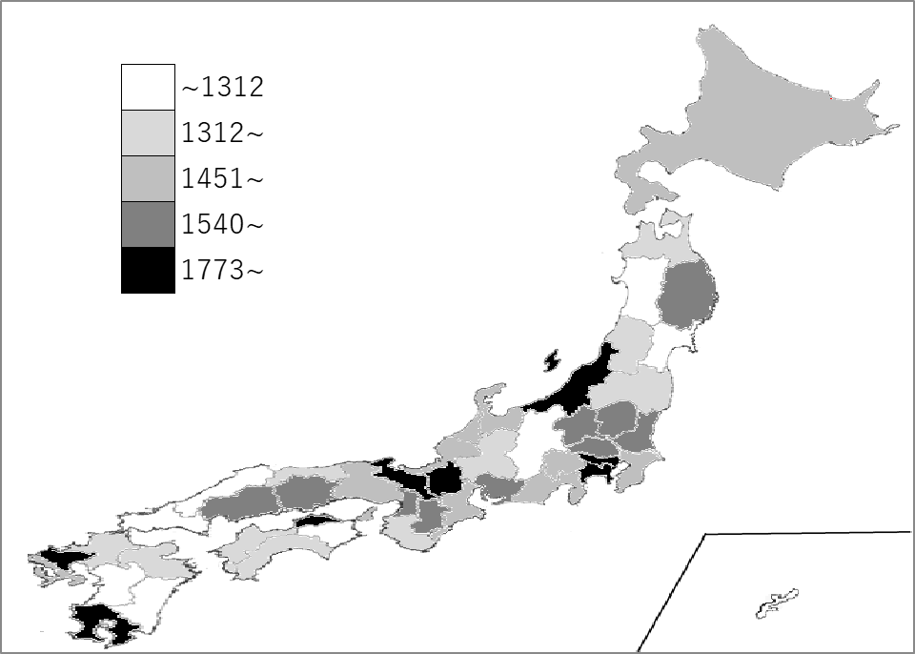
千葉県の推移
令和2年 | 1557 | 13
令和3年 | 1577 | 15
令和4年 | 1567 | 9
令和5年 | 1839 | 4
令和6年 | 1483 | 24

《備 考》 ・資料出所 厚生労働省「賃金構造基本統計調査」 注）令和2年から短時間労働者全体分が集計されています。 集計方法の変更については、厚生労働省ホームページ「令和2年賃金構造基本統計調査」 利用上の注意をご覧ください。 https://www.mhlw.go.jp/toukei/itiran/roudou/chingin/kouzou/z2020/chuui.html

